Resultados
Mi botón de retorno a Inicio
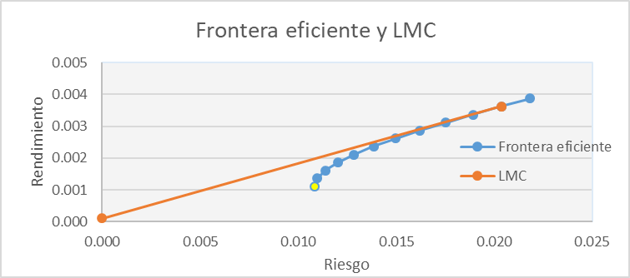

 | Activos | IPC | AC.MX | ALSEA.MX | CEMEXCPO.MX | ICA.MX | KIMBERA.MX | CMR | CM
 | Rendimientos | 1.1% | -253.2% | 41.7% | -21.0% | -149.2% | 21.9% | -149.2% | 21.9% | Anualizados y porcentaje a dos digitos
 | Beta activo | 1.0 | -5.9 | 0.8 | 1.9 | 2.1 | 0.6 | 0.81890987296 | 0.23638092321 | Porcentaje dos digitos
 |  | Ponderadores porcentaje a dos digitos |  |  |  |  | Anualizados y porcentaje a dos digitos
 | Portafolio | WAC | WAL | WCE | WIC | WKIM | CAPM
 | CMR | -0.00075565811176 | 0.42039736441 | 0.0853216019 | -0.0046972180205 | 0.49973390978 | 1.36192%
 | CM | -0.0053961120975 | 1.120245669 | -0.28338140724 | -0.19177350356 | 0.3603053539 | 2.25547%

 | VaR

 | W= | $1,000,000.00 | pesos

 | VaR CMR |  |  |  |  |  | VaR CM

 | alpha= | 0.05 | general dos digitos |  |  |  | alpha= | 0.05

 | Estadistico | 1 Día | Semana | Mes | Año |  | Estadistico | 1 Día | Semana | Mes | Año
 | Retorno | #REF! | #REF! | #REF! | #REF! |  | Retorno | #REF! | #REF! | #REF! | #REF! | porcentaje dos digitos
 | Varianza | #REF! | #REF! | #REF! | #REF! |  | Varianza | #REF! | #REF! | #REF! | #REF! | porcentaje dos digitos
 | Riesgo | #REF! | #REF! | #REF! | #REF! |  | Riesgo | #REF! | #REF! | #REF! | #REF! | porcentaje dos digitos
 | VaR $ | #NUM! | #NUM! | #NUM! | #NUM! |  | VaR $ | #NUM! | #NUM! | #NUM! | #NUM! | Moneda dos digitos
 | VaR proba | #NUM! | #NUM! | #NUM! | #NUM! |  | VaR Proba | #NUM! | #NUM! | #NUM! | #NUM! | general 4 dígitos
 |  | -0.017832256319
 | Backtesting

 | Backtesting CMR |  |  |  |  |  | Backtesting CM

 | alpha | 0.05 | misma alpha de arriba |  |  |  | alpha | 0.05
 | Excepciones | 17 | general |  |  |  | Excepciones | 17
 | H | 251 | general |  |  |  | H | 251
 | p estimada | 0.067729083665 | general 6 digitos |  |  |  | p estimada | 0.067729083665
 | tu | 1.5023193154 | general 4 digitos |  |  |  | tu | 1.5023193154
 | p-value | 0.22031484197 | general 4 digitos |  |  |  | p-value | 0.22031484197

 | Ho:q=alpha |  | H1:q≠alpha |  |  |  | Ho:q=alpha |  | H1:q≠alpha

 | Aceptar Ho. Si p-valor>alpha |  |  |  |  |  | Aceptar Ho. Si p-valor>alpha

 | El modelo de VaR no adecuado |  |  |  |  |  | El modelo de VaR es correcto

